使用方法
★チェックリストの使用方法について★

本チェックリストは、「医薬品の臨床試験の実施の基準に関する省令」（2014年7月30日厚生労働省令第87号）（以下、GCP省令）第26条の9（監査）に定められている監査を実施する際に使用されることを想定して作成致しました。

【シートの説明】
●使用方法：本シートです。チェックリストの使用方法等について説明が記載してあります。
●監査対象治験概要シート：チェックリスト使用者（監査担当者）が監査対象治験を把握する為のシートです。
●チェックリスト：チェックリストです。各項目は以下で説明致します。
●GCP条文_ガイダンス：記載内容は、「医薬品の臨床試験の実施の基準に関する省令」（2014年7月30日厚生労働省令第87号）及び
「医薬品の臨床試験の実施の基準に関する省令のガイダンス」（2013年4月4日薬食審査発0404第4号）です。チェックリストシートとリンクしています。

【チェックリストの各項目の説明】
確認項目： | GCP条文の要求を満たしていることの具体的な確認方法を記載しています。
確認した資料： | 確認時に確認した資料名をご記入下さい。
確認結果： | プルダウンにより次の結果を入力することが出来ます。
 | ・適；条文の要求を満たしている場合等
 | ・不適；条文に要求を満たしていない場合等
 | ・適用外；監査対象治験に当該条文のような事案が発生していない、あてはまらない場合等
コメント： | 適宜ご使用下さい。
GCP条項： | 該当するGCP省令の条項を示します。
GCPガイダンス 条項： | 該当するGCPガイダンスの条項を示します。
 | ※治験審査委員会の確認事項（GCP省令第29条～第33条）は、治験審査委員会開催毎に確認するように設定しています。
 | 必要に応じて行290～303をコピー/ペーストする等して使用してください。
 | ※専門治験審査委員会（GCP省令第30条第4項～第7項）につきましては該当する場合のみ使用するよう別項目としました。
システム： | システム監査（治験の実施体制について実施する監査）
個々： | 個々の治験の監査（確認対象の治験について実施する監査）
治験： | 下記以外の治験
非治療的治験： | 被験者に対する直接の臨床的利益が予期されない非治療的な内容の治験（GCPガイダンス第15条の4第2項等参照）
緊急時の救命的 治験： | 緊急状況下における救命的な内容の治験（GCP省令第55条参照）
二重 盲検 治験： | 治験に参加する複数の当事者が治療方法の割付けについて知らされないよう措置がとられた治験（GCPガイダンス第2条(11)参照）
自ら： | 自ら治験を実施する者
治験責任医師： | 治験責任医師
治験調整医師： | 治験調整医師
実施医療機関の長： | 実施医療機関の長
IRB： | 治験審査委員会
治験薬管理者： | 治験薬管理者
モニター： | モニター
監査担当者： | 監査担当者
実施前： | 被験者への治験薬投与前
実施中： | 治験実施中
実施後： | 治験終了報告書提出後

【使用方法】
（１）治験実施医療機関の治験実施体制（システム）を監査する場合
①「チェックリスト」のG列「システム」の▼をクリックして下さい。

ここをクリック

②「（すべてを選択）」左横の□をクリックした後、「●」左横の□をクリックして下さい。これでGCP省令で要求されております体制を確認することが出来ます。
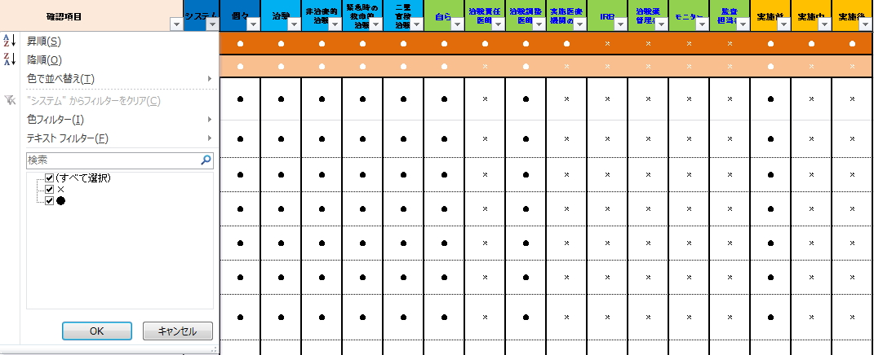

1.ここをクリック

2.ここをクリック

③A列「確認項目」に記載されている内容をご確認下さい。
④上記③にて確認した資料の名称をB列「確認した資料」に記載致します。後日、本チェックリストをご覧になった際、何の資料をもってチェックしたかを明確にする為です。
⑤確認の結果をC列「確認結果」に記載します。結果は、プルダウンにて選択できます。
なお、本チェックリストを印刷してご使用される場合には、C列「確認結果」のプルダウンから「適/不適/適用外」を選択し、該当結果に丸等を付けることが出来ます。

（２）ある治験について監査される場合
①必要に応じて「監査対象治験概要シート」を作成して下さい。
②「チェックリスト」のH列「個々」の▼をクリックして下さい。

ここをクリック

③「（すべてを選択）」左横の□をクリックした後、「●」左横の□をクリックして下さい。これでGCP省令で要求されております体制を確認することが出来ます。
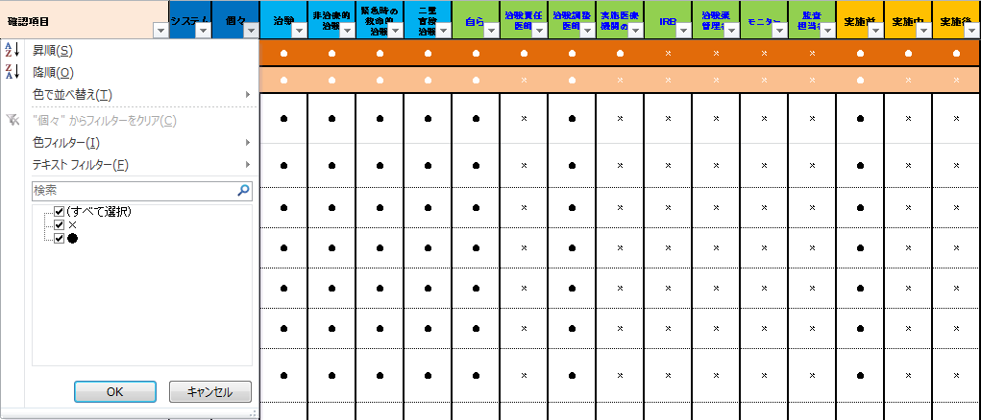

1.ここをクリック

2.ここをクリック

④監査対象医師主導治験の種類を「チェックリスト」のI列「治験」～L列「二重盲検治験」より１つ選択し、該当する列の▼をクリックし、「（すべてを選択）」左横の□をクリックした後、
「●」左横の□をクリックして下さい（チェック箇所は②、③参照）。
（「救命的治験または「緊急時の救命的治験」かつ「二重盲検治験」の場合は、「二重盲検治験」を選択してください。）
⑤監査対象者を「チェックリスト」のM列「自ら」～T列「監査担当者」より１つ選択し、該当する列の▼をクリックし、「（すべてを選択）」左横の□をクリックした後、
「●」左横の□をクリックして下さい（チェック箇所は②、③参照）。
（例えば、治験調整事務局への監査の場合は、「治験調整医師」の列のフィルタを｢●」にして下さい。）
なお、役割を複数兼ねている場合（自ら治験を実施する者と治験責任医師を兼務等）は、役割ごとにチェックリストを作成していただきますようお願い致します。
⑤最後に、監査実施時期をU列「実施前」～W列「実施後」より選択し、該当する列の▼をクリックし、「（すべてを選択）」左横の□をクリックした後、
「●」左横の□をクリックして下さい（チェック箇所は②、③参照）。
⑥A列「確認項目」に記載されている内容をご確認下さい。
⑦上記⑥にて確認した資料の名称をB列「確認した資料」に記載致します。後日、本チェックリストをご覧になった際、何の資料をもってチェックしたかを明確にする為です。
⑧確認の結果をC列「確認結果」に記載します。結果は、プルダウンにて選択できます。
なお、本チェックリストを印刷してご使用される場合には、C列「確認結果」のプルダウンから「適/不適/適用外」を選択し、該当結果に丸等を付けることが出来ます。

【印刷について】
本チェックリストはExcel2013で作成しています。
印刷は、A4縦、印刷範囲はA列～F列で設定してありますが、ご使用されるパソコン等の環境により適切に印刷できない場合がございます。
その際は必要に応じて調整して下さい。

